Hoja1
2023-06-02 13:51:59

LA PAZ 28 - HAEDO 4460-2005
BUENOS AIRES luquearti@gmail.com
____________________________________________________________________________________
"TENDER de PIE”
“Hierro PINTADO”
“PLEGABLES”

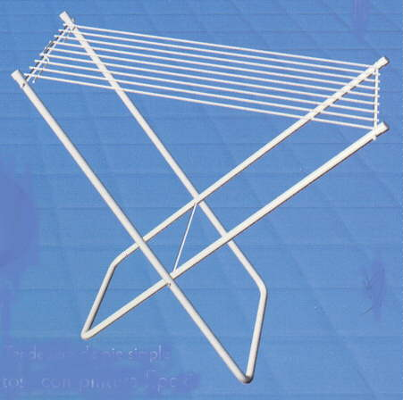
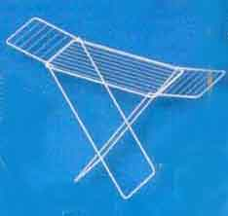

COD. | DESCRIPCION | PRECIO
TEN-09 | TENDER de PIE SIMPLE 9Varillas STANDAR | 2910.100
TEN-10 | TENDER de PIE SIMPLE 9Varillas REFORZADO | 3995.000
TEN-14 | TENDER de PIE C/ALAS 9Varillas STANDARD | 4498.000
TEN-15 | TENDER de PIE C/ALAS 9Varillas REFORZADO | 5741.000

